集計結果
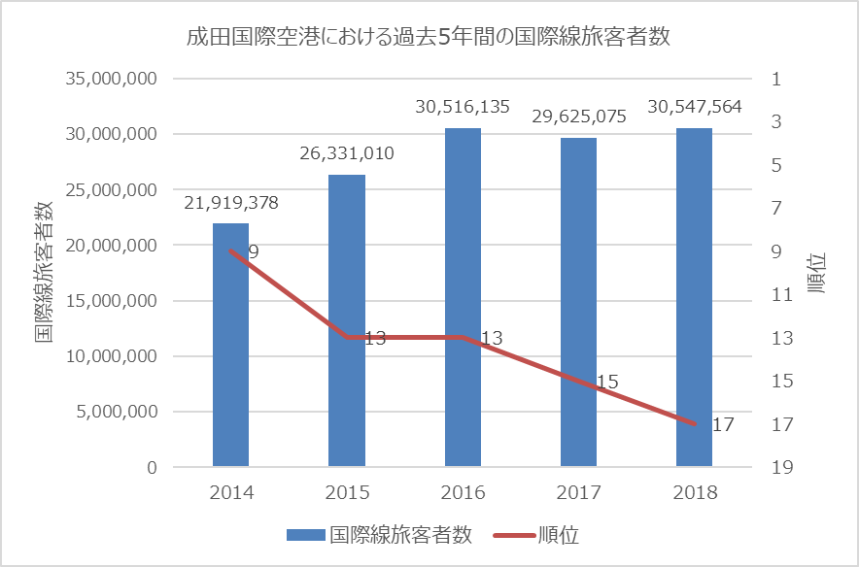
成田国際空港における過去５年間の国際線顧客者数
成田国際空港における過去5年間の国際線旅客者数
年度 | 国際線旅客者数 | 順位
2014 | 21,919,378 | 9
2015 | 26,331,010 | 13
2016 | 30,516,135 | 13
2017 | 29,625,075 | 15
2018 | 30,547,564 | 17

グラフ完成例

